Arkusz1
UWAGA!!! KAŻDA DIODA POWINNA MIEĆ SWÓJ WŁASNY REZYSTOR (RC) OGRANICZAJĄCY PRĄD
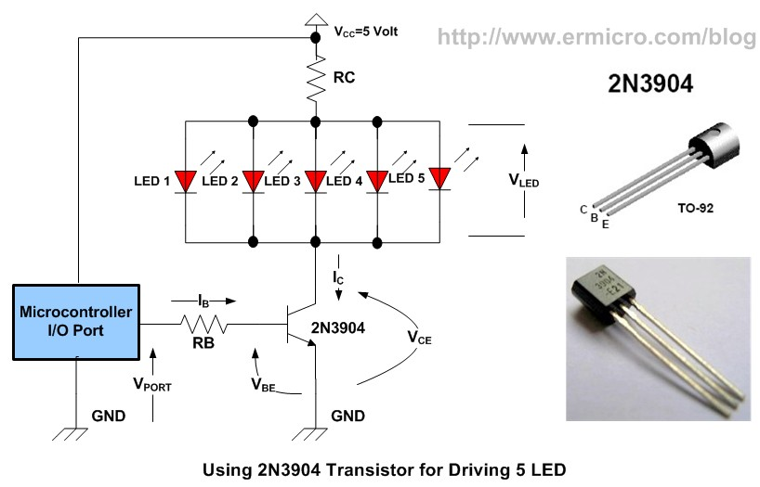
Vcc napiecie zasilania | 5
Ilosc diod równoległych | 2
Vled napiecie diody/diód szeregowych | 2.5
Ic prąd wszystkich diód (suma) | 40
Hfe Wzmocnienie tranzystora | 100

RC | 31.25
P(RC) | 0.2

RB | 4375
P(RB) | 0.0028

